CAPA


Estatísticas do IRS Declarações Modelo 3

anos de 2015 a 2017

CAP I
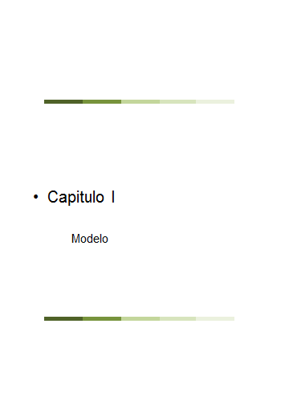

Mapa 1
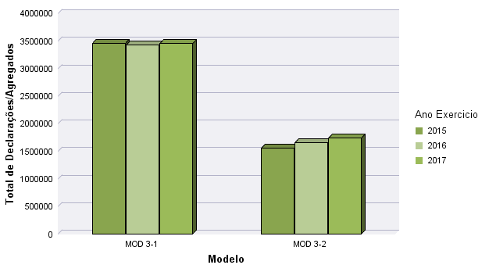
Mapa 1 - Número de Agregados por Modelo

 | 2015 | % | 2016 | % | 2017 | % | Var 15-16 | Var 16-17
MOD 3-1 | 3,459,569 | 69.07% | 3,422,724 | 67.49% | 3,448,273 | 66.56% | -1.07% | 0.75%
MOD 3-2 | 1,549,083 | 30.93% | 1,648,427 | 32.51% | 1,732,370 | 33.44% | 6.41% | 5.09%
Total: | 5,008,652 | 100.00% | 5,071,151 | 100.00% | 5,180,643 | 100.00% | 1.25% | 2.16%

Fonte: AT
Data:11/2018

Mapa 2
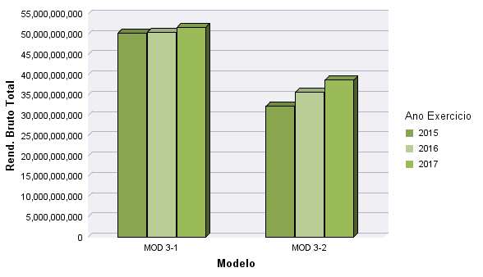
Mapa 2 - Rendimento Bruto por Modelo (*)

Valores Liquidados
 |  |  |  |  |  |  | Valores em Milhões de Euros

 | 2015 | % | 2016 | % | 2017 | % | Var 15-16 | Var 16-17
MOD 3-1 | 50,287 | 60.97% | 50,527 | 58.59% | 51,740 | 57.21% | 0.48% | 2.40%
MOD 3-2 | 32,188 | 39.03% | 35,716 | 41.41% | 38,691 | 42.79% | 10.96% | 8.33%
Total: | 82,475 | 100.00% | 86,243 | 100.00% | 90,430 | 100.00% | 4.57% | 4.86%
Fonte: AT
Fonte: AT
Data:11/2018

(*) Rendimento Bruto considerado para efeitos de liquidação

Mapa 3
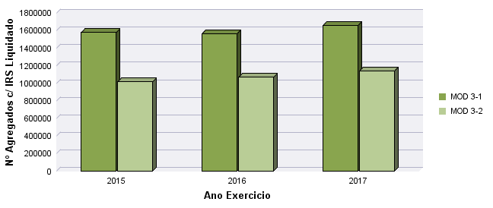
Mapa 3 - IRS Liquidado por Modelo

Número de Agregados

 | 2015 | % | 2016 | % | 2017 | % | Var 15-16 | Var 16-17
MOD 3-1 | 1,576,363 | 60.79% | 1,564,397 | 59.45% | 1,656,854 | 59.24% | -0.76% | 5.91%
MOD 3-2 | 1,016,560 | 39.21% | 1,067,040 | 40.55% | 1,139,793 | 40.76% | 4.97% | 6.82%
Total: | 2,592,923 | 100.00% | 2,631,437 | 100.00% | 2,796,647 | 100.00% | 1.49% | 6.28%

Fonte: AT
Data:11/2018

 |  |  |  |  |  |  |  | Modelo

Mapa 4
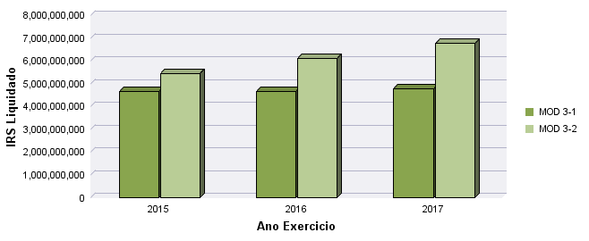
Mapa 4 - IRS Liquidado por Modelo

Valores Liquidados
 |  |  |  |  |  |  | Valores em Milhões de Euros

 | 2015 | % | 2016 | % | 2017 | % | Var 15-16 | Var 16-17
MOD 3-1 | 4,644 | 46.04% | 4,650 | 43.25% | 4,770 | 41.38% | 0.12% | 2.59%
MOD 3-2 | 5,444 | 53.96% | 6,101 | 56.75% | 6,756 | 58.62% | 12.08% | 10.74%
Total : | 10,088 | 100.00% | 10,751 | 100.00% | 11,527 | 100.00% | 6.57% | 7.21%

Fonte: AT
Data:11/2018

 |  |  |  |  |  |  |  | Modelo

Mapa 5
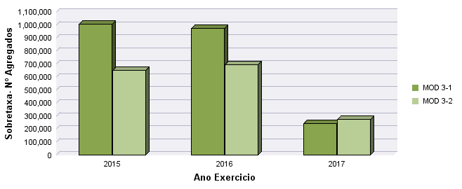
Mapa 5 - Sobretaxa por Modelo

Número de Agregados

 | 2015 | % | 2016 | % | 2017 | % | Var 15-16 | Var 16-17
MOD 3-1 | 1,003,333 | 60.69% | 971,538 | 58.29% | 242,337 | 47.06% | -3.17% | -75.06%
MOD 3-2 | 649,743 | 39.31% | 695,157 | 41.71% | 272,664 | 52.94% | 6.99% | -60.78%
Total : | 1,653,076 | 100.00% | 1,666,695 | 100.00% | 515,001 | 100.00% | 0.82% | -69.10%

Fonte: AT
Data:11/2018

Mapa 6
Mapa 6 - Sobretaxa por Modelo

Valores Liquidados
 |  |  |  |  |  |  | Valores em Milhões de Euros

 | 2015 | % | 2016 | % | 2017 | % | Var 15-16 | Var 16-17
MOD 3-1 | 454 | 48.44% | 219 | 40.35% | 119 | 32.82% | -51.72% | -45.81%
MOD 3-2 | 484 | 51.56% | 324 | 59.65% | 243 | 67.18% | -32.94% | -24.95%
Total : | 938 | 100.00% | 544 | 100.00% | 362 | 100.00% | -42.04% | -33.37%

Fonte: AT
Data:11/2018

 | 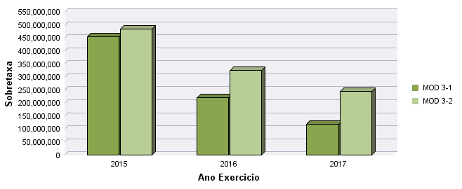

CAP II
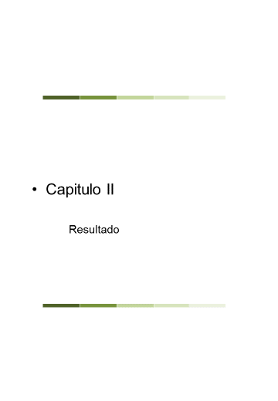

CAP III
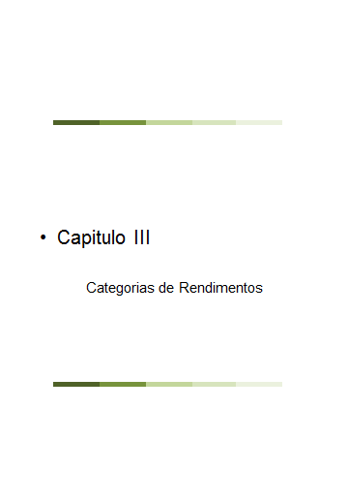

CAP IV
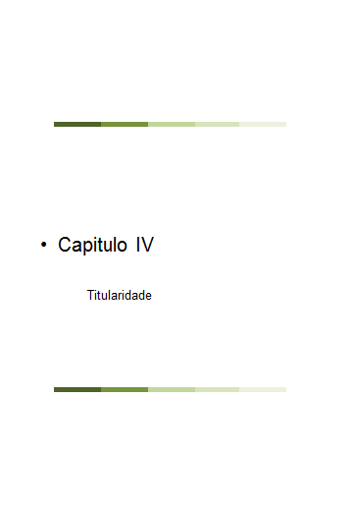

CAP V
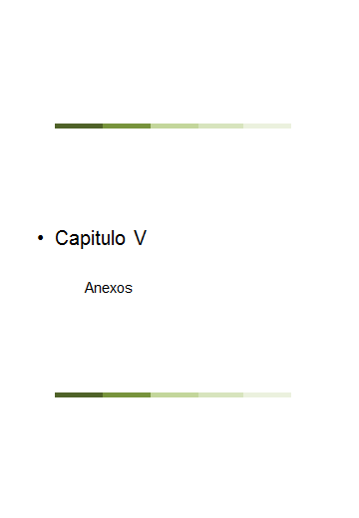

CAP VI


CAP VII
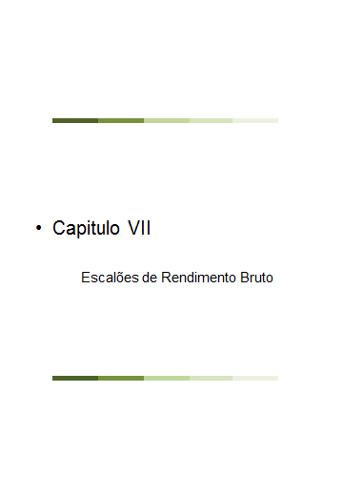

CAP VIII
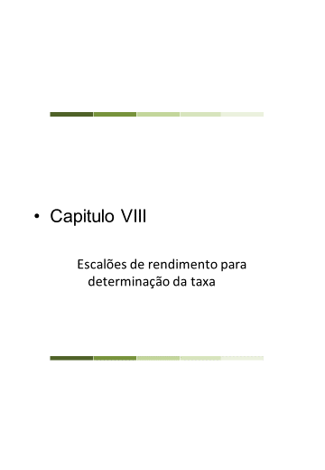

CAP IX
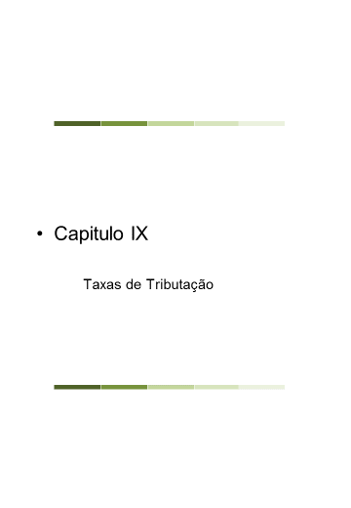

CAP X
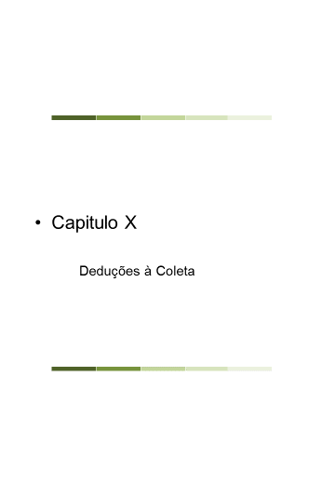

CAP XI
